상품제안서
유니영 3단접이식 LED 스탠드 3단계 밝기조절 터치스탠드 | 상품코드: S44488

 |  |  |  |  |  |  | 02-713-8555 | www.synergygift.co.kr
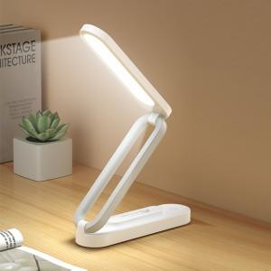

【상세/제작정보】

【인쇄/포장옵션】 | 레이저 / 포장지포장

【공급단가】 | 수량 | 30~ | 100~ | 300~ | 1,000~ | 5,000~
*VAT별도 | 핑크 | 7,800원 | 7,380원 | 7,020원 | 6,840원 | 6,720원
 | 화이트 | 7,800원 | 7,380원 | 7,020원 | 6,840원 | 6,720원

【상품 URL】 | https://www.synergygift.co.kr:443/src/goods_detail.php?gdno=44488

